问题
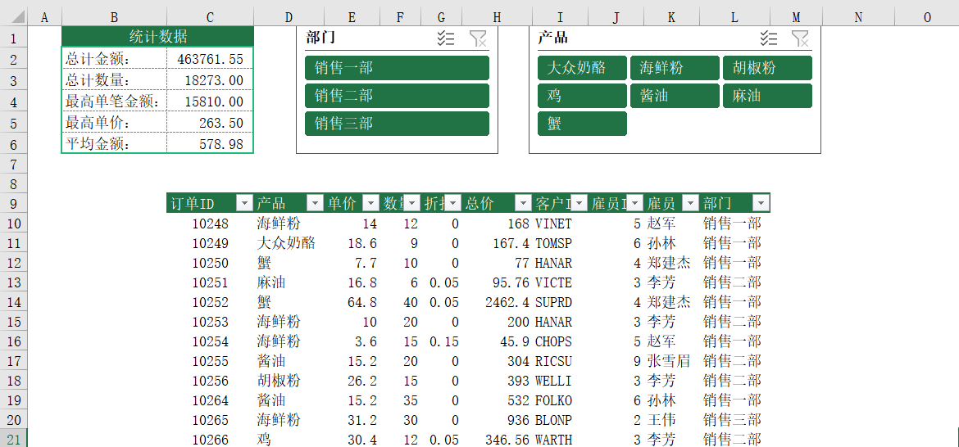
 |  | 课后小练习

任务：
 | 在数据表中插入切片器，点击切片器切换部门和产品，使用SUBTOTAL函数计算“统计数据”表格。
 | 完成效果见下图。

